PCA 5mg per ml
OBS! Vikt >15 kg

Datum | 2024-10-10
Patientens vikt | 50.0 | kg

Ordinerande läkare_________________Sign________

Morfinlösning / Ketogan novum / OxyNorm |  |  |  |  | 5 mg/ml

Dosering: |  |  |  | Dos | Inf. hastighet
1. Behandlingen inleds med en laddningsdos om 100-150-200 µg/kg. |  |  |  | 10 µg/kg/tim = | 0,1 ml/tim
Laddningsdos: ____mg = _____ml Givet kl _____Sign _____ |  |  |  | 20 µg/kg/tim = | 0,2 ml/tim
2. Infusion: startad kl __________ Sign ssk _________ |  |  |  | 40 µg/kg/tim = | 0,4 ml/tim
3. Bolusdos Morfin/ketogan/oxycodon 1mg/ml 20ug/kg = |  |  | 1 ml | 60 µg/kg/tim = | 0,6 ml/tim
Ges vid smärtgenombrott. Infusionshastigheten ökas vb enl. ordination. |  |  |  | 80 µg/kg/tim = | 0,8 ml/tim
OBS! Laddningsdos ges från separat spruta med Morfin 1 mg/ml

Antidot: Vid andningspåverkan ges Naloxon 2 µg/kg.
 |  |  | Naloxon 0,4 mg/ml: |  | 0,25 ml
Tillkalla ansvarig läkare alternativt jourhavande narkosläkare vid problem:
1. Om patienten inte är adekvat smärtlindrad med denna regim
2. Om patienten är tungt sederad o/e har andningsfrekvens < 10 - 15/min

Övrig smärtlindring: Paracetamol: 80 - 100 mg/kg/dygn fördelat på 3 - 6 doser |  |  |  |  | Ja / Nej
Ibuprofen 10 mg/kg X 4 (Endast om > 6 mån.) eller
Diclofenac: 2 - 3 mg/kg/dygn fördelat på 2 - 3 doser. (Endast om >1 år & >8 kg) |  |  |  |  | Ja / Nej

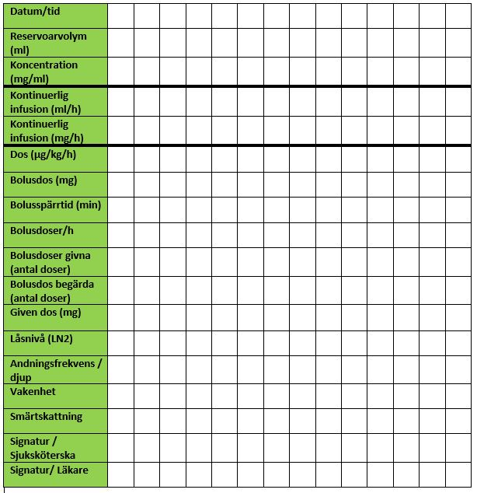

*Andningsdjup: D = djup, N = normal, Y = ytlig.
** Vakenhet: 1 = vaken, 2 = dåsig men svarar på tilltal eller sover men reagerar på lätta stimuli,
3 = slö och svårväckt eller sover men reagerar på starka stimuli, 4 = medvetslös.

